Evidencia reportada con jmeter
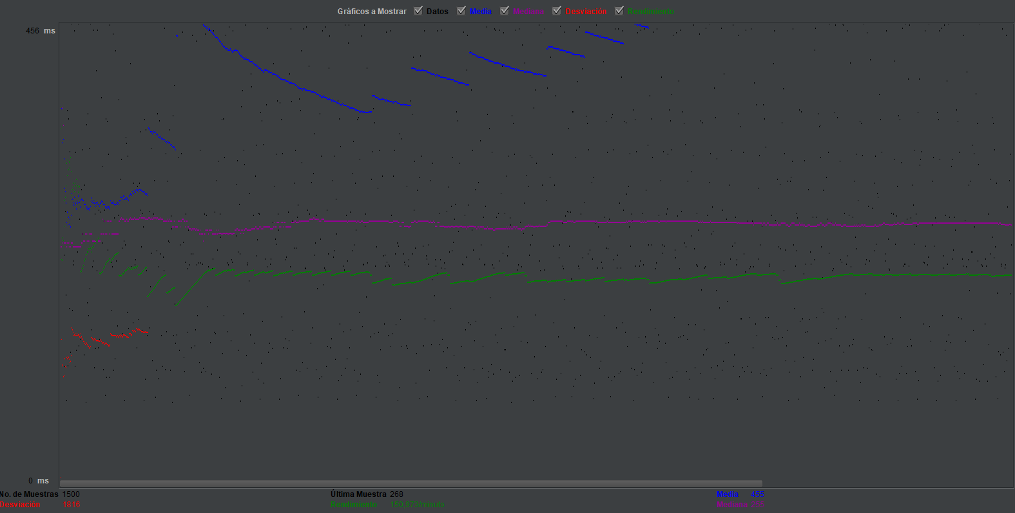
EVIDENCIAS

 | ESCENARIO 1
Reporte resumen

Informe agregado

Grafico de resultados
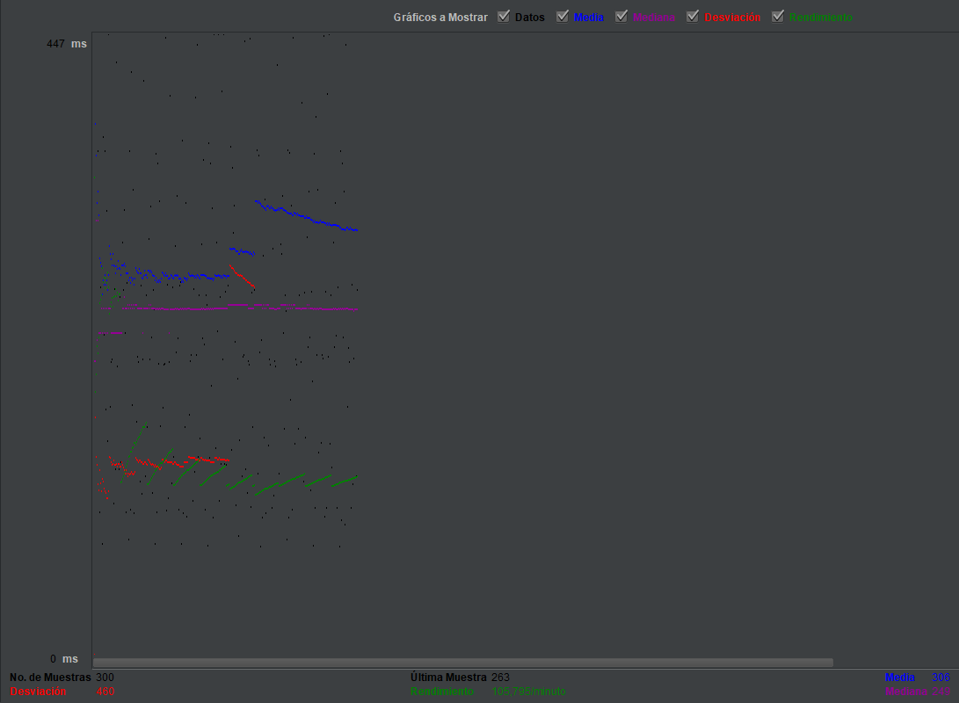

 | ESCENARIO 2

Reporte resumen

Informe agregado

Grafico de resultados

